ورقة1
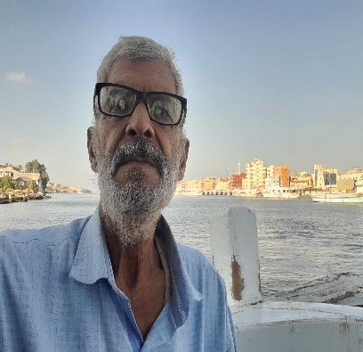
 | ادراج اداة للذكاء الاصطناعى chatgpt for Excel

 | 1 | من الشريط الرئيسى نختار الوظائف الإضافية
 | 2 | تظهر قائمة في الأسفل نضغط على مزيد من القوائم
 | 3 | تظهر كلمة بحث نختار منها المطلوب حاليا وهو chatgpt for Excel
 | 4 | تظهر الايقونة على الشمال في الشريط الرئيسي
 | 5 | نكتب السؤال المطلوب وفى خلية ندخل كلمة=AI.ASK

أسماء محافظات مصر
مصر تتكون من 27 محافظة، وهي كالتالي: 1. القاهرة 2. الجيزة 3. الإسكندرية 4. القليوبية 5. المنوفية 6. الغربية 7. الدقهلية 8. كفر الشيخ 9. البحيرة 10. دمياط 11. الشرقية 12. الفيوم 13. بني سويف 14. المنيا 15. أسيوط 16. سوهاج 17. قنا 18. الأقصر 19. أسوان 20. البحر الأحمر 21. الوادي الجديد 22. مطروح 23. شمال سيناء 24. جنوب سيناء 25. الإسماعيلية 26. بورسعيد 27. السويس
أسماء الخلفاء الراشدين
الخلفاء الراشدون هم: 1. أبو بكر الصديق (رضي الله عنه) 2. عمر بن الخطاب (رضي الله عنه) 3. عثمان بن عفان (رضي الله عنه) 4. علي بن أبي طالب (رضي الله عنه)
أسماء الصحابة
إليك بعض أسماء الصحابة الذين كانوا مع النبي محمد صلى الله عليه وسلم: 1. أبو بكر الصديق 2. عمر بن الخطاب 3. عثمان بن عفان 4. علي بن أبي طالب 5. عبد الرحمن بن عوف 6. سعد بن أبي وقاص 7. أبو عبيدة بن الجراح 8. الزبير بن العوام 9. طلحة بن عبيد الله 10. أنس بن مالك 11. أبو هريرة 12. عبدالله بن مسعود 13. عبدالله بن عباس 14. خالد بن الوليد 15. بلال بن رباح هؤلاء بعض من الصحابة الذين كان لهم دور كبير في نشر الإسلام ودعم النبي محمد صلى الله عليه وسلم.
صفات الزبير بن العوام
الزبير بن العوام هو أحد الصحابة الكرام، ومن أوائل من أسلم من الرجال. إليك بعض صفاته: 1. **الشجاعة**: كان الزبير بن العوام معروفًا بشجاعته في المعارك، وقد شارك في العديد من الغزوات مع النبي محمد صلى الله عليه وسلم. 2. **الكرم**: كان الزبير كريمًا وسخيًا، يُعرف بمساعدته للفقراء والمحتاجين. 3. **الوفاء**: كان الزبير وفيًا للنبي وللإسلام، وقد أظهر ولاءً كبيرًا في مختلف المواقف. 4. **الذكاء والفطنة**: كان الزبير يتمتع بذكاء وفطنة، مما جعله قائدًا عسكريًا بارزًا. 5. **الصدق**: كان الزبير معروفًا بصدقه وأمانته، وكان يُعتبر من أهل الصدق في القول والعمل. 6. **الاجتهاد في العبادة**: كان الزبير من المكثرين من العبادة، وكان يُعرف بتقواه وخشيته لله. 7. **الأسرة**: هو ابن عمة النبي محمد صلى الله عليه وسلم، وقد تزوج من أسماء بنت أبي بكر، مما جعله قريبًا من عائلة النبي. 8. **القيادة**: تولى الزبير بن العوام العديد من المناصب القيادية في الدولة الإسلامية بعد وفاة النبي، وكان له دور بارز في الفتوحات الإسلامية.

